ケース1
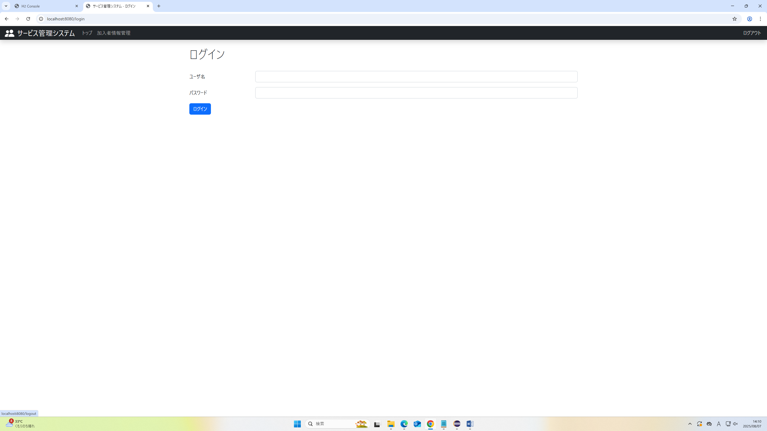
2025/07/01

1.トップ画面からログアウトを押下

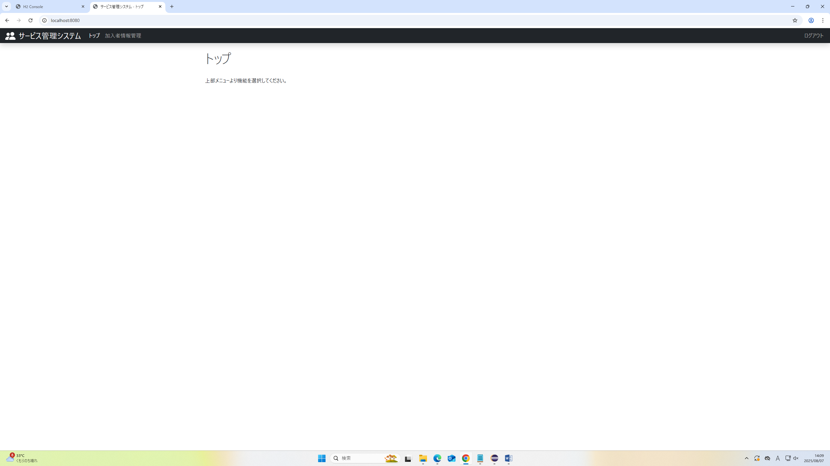

トップ画面からログアウト完了
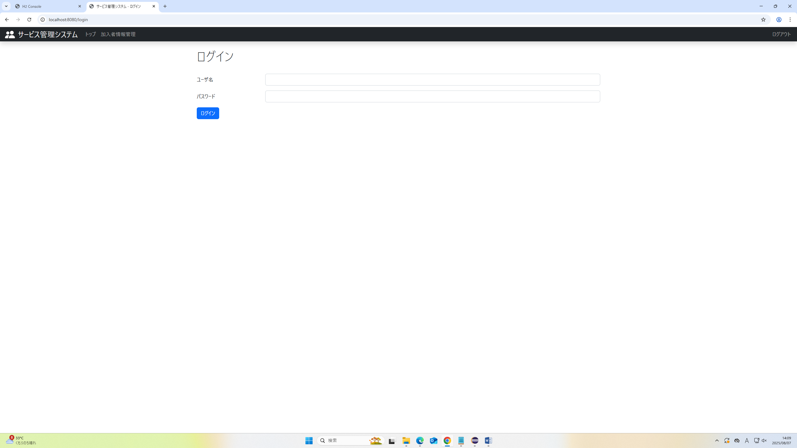

2.加入者情報管理画面からログアウトを押下

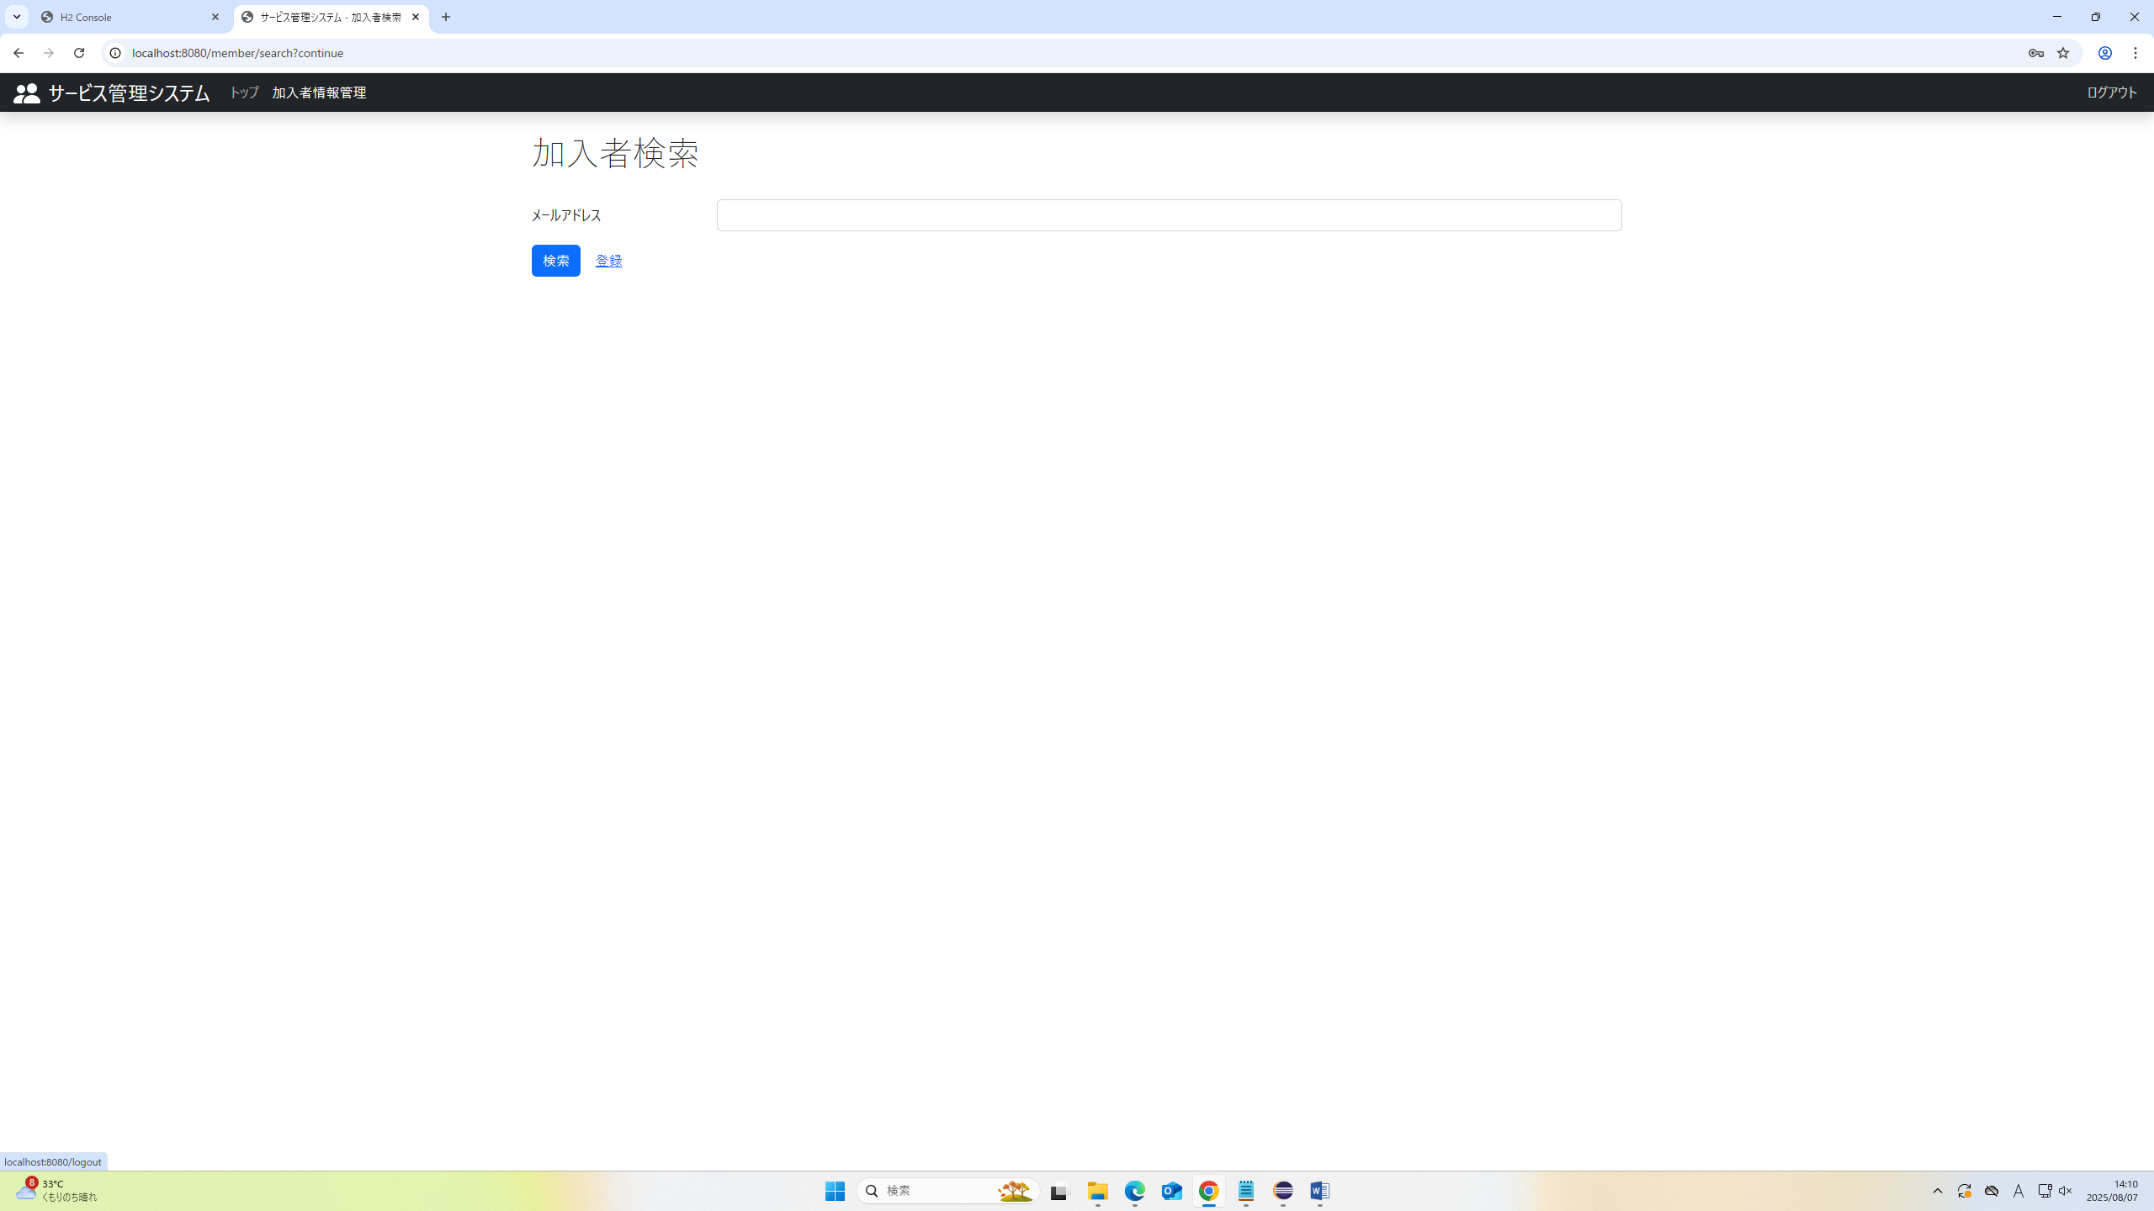

加入者情報管理画面からログアウト完了

